상품제안서
투원 수저 5벌 세트 | 상품코드: F27729

 |  |  |  |  |  |  | 02-412-0044 | www.easy1.co.kr
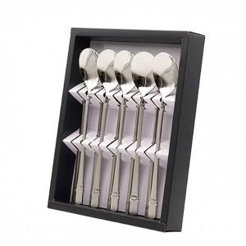

【상세/제작정보】

【인쇄/포장옵션】 | 레이저 / 쇼핑백

【공급단가】 | 수량 | 40~ | 100~ | 500~ | 1,000~ | 2,000~
*VAT별도 | 단가 | 14,880원 | 14,630원 | 14,260원 | 14,010원 | 13,640원

【상품 URL】 | http://www.easy1.co.kr/src/goods_detail.php?gdno=27729

